关系图
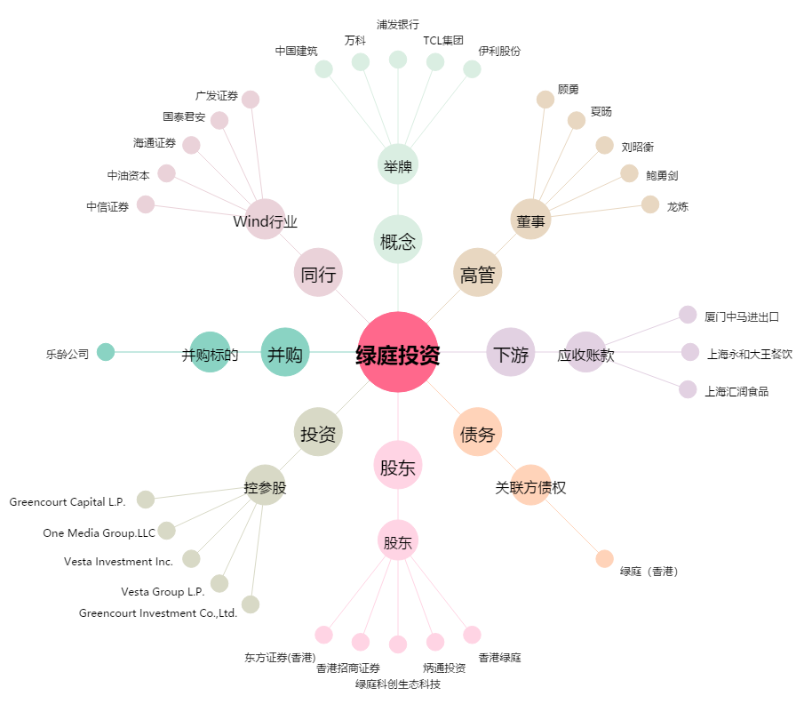
绿庭投资[600695.SH] - 关系概览图

